Hoja1
 | Cotizacion |  | TODO PARA SU TIENDA EN UN SOLO LUGAR |  |  |  |  |  | NOTA: FAVOR DE TECLEAR CANTIDADES DE LOS PRODUCTOS DESEADOS PARA OBTENER SU TOTAL Y DESCUENTO

Llame sin costo |  |  | 01800-006872

 |  | www.jpcsuministros.com |  |  |  | www.mxstoredepot.com |  |  | www.musamaniquies.com
# Referencia |  |  | 13745J 10 06 15 |  |  |  | Fecha: | 06/10/2015

Para: |  | ROSY TELLEZ

Direccion : |  |  |  |  | Colonia: |  |  | Tel:
 | Ciudad: |  |  | Codigo Postal: |  | RFC:
 |  |  |  |  |  |  | rosyriv62@hotmail.com

# | Cant | Producto | Descripcion |  |  |  |  |  | Precio Unitario PESOS | Precio Total PESOS
1 |  | 25250 | GANCHO DE MADERA PARA ROPA |  |  |  | 0 |  | 1,672.37 | $-
2 |  | 25251 | GANCHO DE MADERA PARA ROPA CON PINZAS |  |  |  | 0 |  | 2,144.07 | $-
3 |  |  |  |  |  |  |  |  |  | $-
4 |  | 25252 | GANCHO DE MADERA PARA ROPA |  |  |  | 0 |  | 1,672.37 | $-
5 |  | 25253 | GANCHO DE MADERA PARA ROPA CON PINZAS |  |  |  | 0 |  | 2,144.07 | $-
6 |  |  |  |  |  |  |  |  |  | $-
7 |  | 25254 | GANCHO DE MADERA PARA ROPA |  |  |  | 0 |  | 1,672.37 | $-
8 |  | 25255 | GANCHO DE MADERA PARA ROPA CON PINZAS |  |  |  | 0 |  | 2,144.07 | $-
9 |  |  |  |  |  |  |  |  |  | $-
10 |  | 25264 | GANCHO DE MADERA PARA ROPA |  |  |  | 0 |  | 1,586.60 | $-
11 |  | 25274 | GANCHO DE MADERA PARA ROPA CON PINZAS |  |  |  | 0 |  | 2,144.07 | $-
12 |  |  |  |  |  |  |  |  |  | $-
13 |  | 25265 | GANCHO DE MADERA PARA ROPA |  |  |  | 0 |  | 1,929.66 | $-
14 |  | 25266 | GANCHO DE MADERA PARA ROPA CON PINZAS |  |  |  | 0 |  | 2,358.47 | $-
15 |  |  |  |  |  |  |  |  |  | $-
 |  |  |  |  |  |  |  |  |  | $-
17 |  |  |  |  |  |  |  |  |  | $-


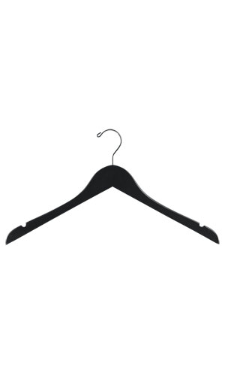

PEDIDO DE ESTE MODELO ES POR
2 cajas total 100 piezas

 |  |  |  |  | PEDIDO DE ESTE MODELO
 |  |  |  |  | ES POR 2 CAJAS TOTAL 200 PIEZAS

